Bevezetés
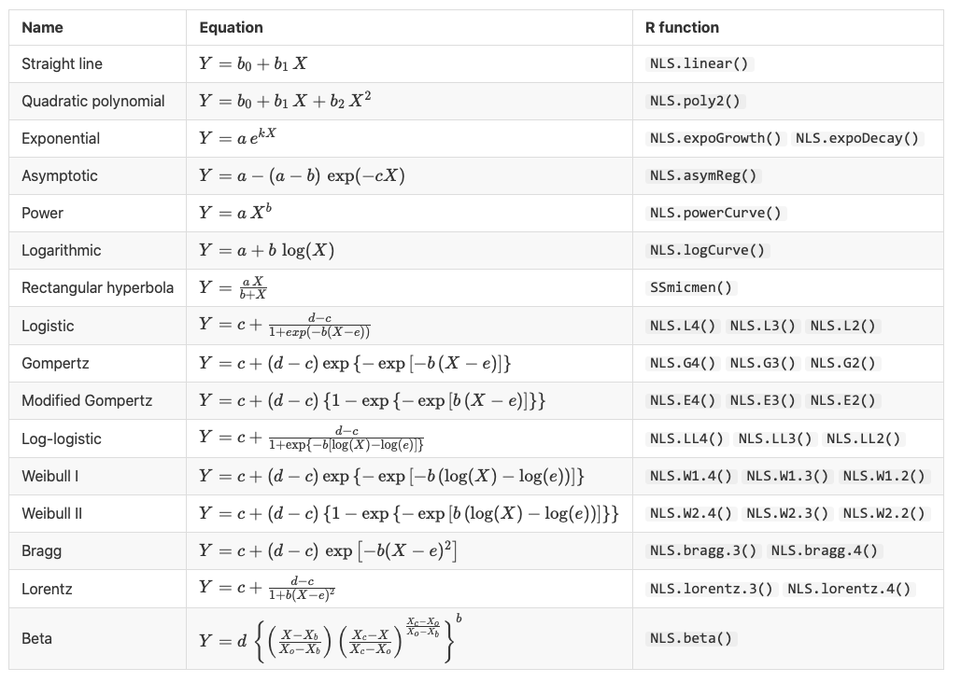
Hónap napja | Alma (db)
1 | 1
2 | 2
3 | 3
4 | 4
5 | 5
6 | 0
7 | 0
8 | 1
9 | 2
10 | 3
11 | 4
12 | 5
13 | 0
14 | 0
15 | 1
16 | 2
17 | 3
18 | 4
19 | 5
20 | 0
21 | 0
22 | 1
23 | 2
24 | 3
25 | 4
26 | 5
27 | 0
28 | 0
29 | 1
30 | 2

1. feladat
Egy vállalat esetén külöböző évekre ismert a K+F (kutatás és fejlesztés) ráfordítás összege valamint éves árbevétel, amelyeket az alábbi táblázat tartalmaz.
- Illesszen exponenciális regresszió függvényt az adatokra az Excel log.ill függvényének valamint pontdiagram segítségével is! Értelmezze a modellek magyarázóerejét és a regressziós paramétereket!
- Illesszen hatványkitevős regresszió függvényt az adatokra Excel pontdiagram segítségével! Értelmezze a modell magyarázóerejét és a regressziós paramétereket!

Exponencialis
 |  |  |  |  |  | y = 203,15e0,0145x

 |  |  |  |  | x | y
 |  |  |  |  | 0 | 203.15
 |  |  |  |  | 5 | 218.67
 |  |  |  |  | 10 | 235.37
 |  |  |  |  | 15 | 253.35
 |  |  |  |  | 20 | 272.70
 |  |  | =LOGEST(C16:C22;B16:B22;;TRUE) |  | 25 | 293.53
 | K+F ráfordítás összege (ezer dollár) | Árbevétel (ezer dollár) |  |  | 30 | 315.95
 | 50 | 500 | 1.0145630809 | 203.15007619 | 35 | 340.08
 | 80 | 600 | 0.0010931896686 | 0.15471075498 | 40 | 366.05
 | 100 | 811 | 0.97220921164 | 0.15181454521 | 45 | 394.01
 | 140 | 1300 | 174.91573089 | 5 | 50 | 424.11
 | 160 | 2000 | 4.0313976186 | 0.11523828069 | 75 | 612.78145894
 | 190 | 3000 |  |  | 125 | 1279.277321
 | 200 | 4500 |  |  | 150 | 1848.3926931

K+F es bevetel kozott eros a kapcsolat
R2=0,9722, tehat a bevetel 97%ban magyarazhato a K+F-re szant penzzel. 0 K+F eseten a bevetel 203,15 ezer dollar.
Mi befolyásol mit?

1. Illesszen exponenciális regresszió függvényt az adatokra az Excel log.ill függvényének valamint pontdiagram segítségével is! Értelmezze a modellek magyarázóerejét és a regressziós paramétereket!

2. Illesszen hatványkitevős regresszió függvényt az adatokra Excel pontdiagram segítségével! Értelmezze a modell magyarázóerejét és a regressziós paramétereket!

2. feladat
Az alábbi táblázat a magyarországi internet előfizetések számát mutatja éves bontásban (az adatok forrása a KSH).
Hogyan változott az internet előfizetések száma az idő függvényében? Illesszen lineáris, exponenciális, logaritmikus regressziós függvényt az adatokra!

Logaritmikus
Linearis
Év | Internet előfizetések száma (db)
2003 | 666,592
2004 | 794,877
2005 | 1,000,737
2006 | 1,329,625
2007 | 1,832,023
2008 | 2,310,914
2009 | 2,803,543
2010 | 3,341,464
2011 | 4,332,525
2012 | 5,455,639
2013 | 6,479,849
Exponencialis
2014 | 7,692,676
2015 | 8,329,443
2016 | 9,001,928
2017 | 9,488,796

 |  | 1.2245115015 | 4.8524887164E-171
 |  | 0.0085767543 | 17.239315969
 |  | 0.97722011426 | 0.1435165496
 |  | 557.67889395 | 13
 |  | 11.486512185 | 0.26776100014

https://www.ksh.hu/docs/hun/xstadat/xstadat_evkozi/e_oni003.html
Év | Internet előfizetések száma (db)
2003 | 666,592
2004 | 794,877
2005 | 1,000,737
2006 | 1,329,625
2007 | 1,832,023
2008 | 2,310,914
2009 | 2,803,543
2010 | 3,341,464
2011 | 4,332,525
2012 | 5,455,639
2013 | 6,479,849
2014 | 7,692,676
2015 | 8,329,443
2016 | 9,001,928
2017 | 9,488,796
2018 | 9,939,157
2019 | 10,255,608

3. feladat
Egy sörgyárban vizsgálták egy gépsor óránkénti teljesítménye (ezer palack/óra) és a selejtes töltés (ezer palack/nap) közötti összefüggést. 20 nap megfigyelési adatait a következő tábla tartalmazza:

Nap | Teljesítmény 1000 palack/óra | Selejtszám 1000 palack/nap
1. | 20 | 9
2. | 18 | 9
3. | 26 | 11.4
4. | 21 | 9.5
5. | 22 | 9.5
6. | 30 | 38.5
7. | 23 | 9.7
8. | 29 | 25.5
9. | 30 | 38
10. | 22 | 10
11. | 19 | 9
12. | 31 | 56
13. | 17 | 9
14. | 24 | 10.5
15. | 25 | 10.4
16. | 27 | 14.5
17. | 25 | 11
18. | 27 | 13.5
19. | 24 | 10
20. | 17 | 8.5

4. feladat
Az alábbi táblázat 12 nő életkorát (X) és vérnyomását (Y) mutatja,
a) Számítsa ki és értelmezze a megfelelő regressziós összefüggés paramétereit és kapcsolat szorosságának mértékét!
b) Becsülje meg egy 45 éves nő vérnyomását!

Életkor (év) | 56 | 42 | 72 | 36 | 63 | 47 | 55 | 49 | 38 | 42 | 65 | 37
Vérnyomás (Hgmm) | 147 | 125 | 160 | 118 | 149 | 128 | 150 | 145 | 115 | 140 | 165 | 110

5. feladat
Egy 1996-os vizsgálat azt elemezte, hogy a Föld országait tekintve milyen összefüggés található a gazdasági fejlettség (egy főre jutó GDP-vel mérve) és a városi népesség aránya között. Az eredményváltozó azt mutatja, hogy a népesség hány százaléka él városokban, így az urbanizáció (városiasodás) egyik jól használható mutatószáma.

Ország | GDP/fő (USD/fő) | Arány (%)
Banglades | 202 | 16
Barbados | 6,950 | 45
Burkina Faso | 357 | 15
Közép-afrikai Köztársaság | 457 | 47
Csehország | 7,311 | 56
Etiópia | 122 | 12
Finnország | 15,877 | 60
Grúzia | 4,500 | 56
Hongkong | 14,641 | 94
India | 275 | 26
Irán | 1,500 | 57
Libanon | 1,429 | 84
Líbia | 5,910 | 82
Litvánia | 6,710 | 69
Malajzia | 2,995 | 43
Észak-Korea | 1,000 | 60
Hollandia | 17,245 | 89
Új Zéland | 14,381 | 84
Nicaragua | 447 | 60
Norvégia | 17,755 | 75
Peru | 1,107 | 70
Portugália | 2,126 | 24
Dél-afrikai Köztársaság | 3,128 | 49
Thaiföld | 1,800 | 22
Egyesült Arab Emírségek | 14,193 | 81
Vietnam | 230 | 20

6. feladat
A ksh.hu weboldal adatai között keressen egy tetszőleges adathalmazt, ábrázolja, illesszen rá megfelelő regressziós függvényt, fogalmazzon meg előrejelzést az adatok alapján és értelmezze a kapott regressziós paramétereket.

ksh.hu

